12.2
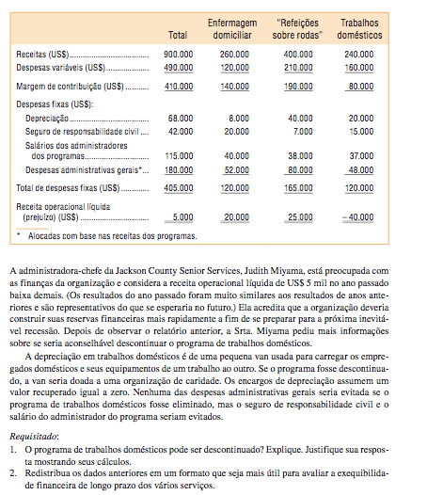

 | Total | Enfermagem Domiciliar | Refeições s/ Rodas | Trabalhos Domésticos
Receitas | 900,000.00 | 260,000.00 | 400,000.00 | 240,000.00
Despesas Variáveis | 490,000.00 | 120,000.00 | 210,000.00 | 160,000.00
Margem de Contribuição | 410,000.00 | 140,000.00 | 190,000.00 | 80,000.00
Despesas Fixas:
Depreciação | 68,000.00 | 8,000.00 | 40,000.00 | 20,000.00
Seguro de Responsabilidade Civil | 42,000.00 | 20,000.00 | 7,000.00 | 15,000.00
Salários Administradores Programas | 115,000.00 | 40,000.00 | 38,000.00 | 37,000.00
Despesas Adm. Gerais | 180,000.00 | 52,000.00 | 80,000.00 | 48,000.00
Total de Despesas Fixas | 405,000.00 | 120,000.00 | 165,000.00 | 120,000.00
ROL | 5,000.00 | 20,000.00 | 25,000.00 | (40,000.00)

Margem de Contribuição - Descontinuidade |  | (80,000.00)
(-) Custos Evitados
Seguro de Responsabilidade Civil | 15,000.00
Salários Administradores Programas | 37,000.00 | 52,000.00
Redução na ROL |  | (28,000.00)

 | Total | Enfermagem Domiciliar | Refeições s/ Rodas | Trabalhos Domésticos
Receitas | 900,000.00 | 260,000.00 | 400,000.00 | 240,000.00
Despesas Variáveis | 490,000.00 | 120,000.00 | 210,000.00 | 160,000.00
Margem de Contribuição | 410,000.00 | 140,000.00 | 190,000.00 | 80,000.00
Despesas Fixas:
Depreciação | 68,000.00 | 8,000.00 | 40,000.00 | 20,000.00
Seguro de Responsabilidade Civil | 42,000.00 | 20,000.00 | 7,000.00 | 15,000.00
Salários Administradores Programas | 115,000.00 | 40,000.00 | 38,000.00 | 37,000.00
Total de Despesas Fixas | 225,000.00 | 68,000.00 | 85,000.00 | 72,000.00
Margem por Segmento | 185,000.00 | 72,000.00 | 105,000.00 | 8,000.00
Despesas Adm. Gerais | 180,000.00
ROL | 5,000.00

12.10
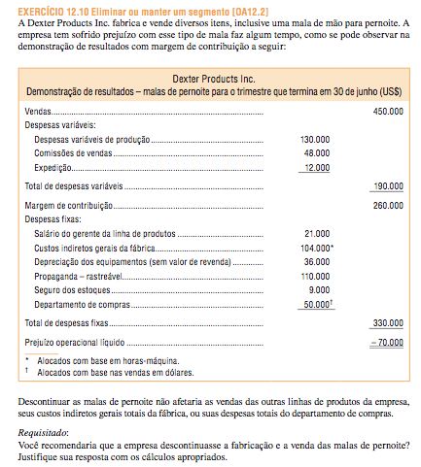

Vendas |  | 450,000.00
DV
Despesas de Produção | 130,000.00
Comissão de Vendas | 48,000.00
Expedição | 12,000.00 | 190,000.00
MC |  | 260,000.00
DF
Salário Supervisor Linha Produtos | 21,000.00
CIP (alocado HMAQ) | 104,000.00
Depreciação (sem valor residual) | 36,000.00
Propaganda (rastreável) | 110,000.00
Seguro dos Estoques | 9,000.00
Depto. Compras (alocado receita) | 50,000.00 | 330,000.00
ROL |  | (70,000.00)

Margem de Contribuição - Descontinuidade |  | (260,000.00)
(-) Custos Evitados
Salário Supervisor Linha Produtos | 21,000.00
Propaganda (rastreável) | 110,000.00
Seguro dos Estoques | 9,000.00 | 140,000.00
Redução na ROL |  | (120,000.00)

 |  | NÃO!!!

12.13
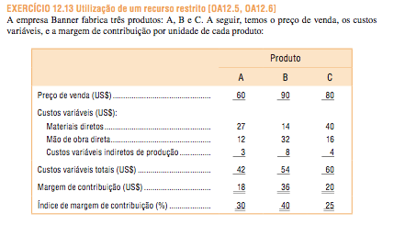
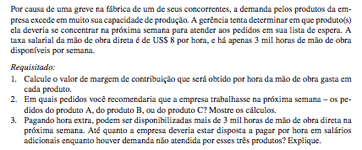

 | Produto
 | A | B | C
Preço | 60.00 | 90.00 | 80.00
CV
MD | 27.00 | 14.00 | 40.00
MOD | 12.00 | 32.00 | 16.00
CIP-V | 3.00 | 8.00 | 4.00
CV Total | 42.00 | 54.00 | 60.00
MC | 18.00 | 36.00 | 20.00
IMC | 30% | 40% | 25%

Tx Salário | 8.00
Volume HMOD | 3,000

MOD | 12.00 | 32.00 | 16.00
Tx Salário | 8.00 | 8.00 | 8.00
HMOD requerida por unidade | 1.50 | 4.00 | 2.00
MC | 18.00 | 36.00 | 20.00
MC/unidade de recursos restrito | 12.00 | 9.00 | 10.00

MC Total | 36,000.00 | 27,000.00 | 30,000.00

Ou seja, enfase do Produto A, seguidos por C e B respectivamente.

O montante que a empresa estaria disposta a pagar em horas extras depende de como o tempo seria usado. Se houver encomendas nãoatendidas para todos os produtos, a empresa presumivelmente usaria o tempo adicional para fazer mais do produto A. Cada HMOD gera $ 12 da margem de contribuição. Portanto, a empresa deve estar disposta a pagar até $ 20/h ( $ 8 de salário normal mais a margem de contribuição por hora de $ 12) por hora de trabalho adicional, mas, evidentemente, preferem pagar muito menos. O limite superior de US $ 20 por sinais administração directa horas para gestores quão valioso horas de trabalho adicionais são para a empresa. Se toda a demanda para o produto A tenha sido satisfeito, Faixa Empresa usaria então nenhum diretos horas de trabalho adicionais para a fabricação do produto C. Nesse caso, a empresa deve estar disposto a pagar até US $ 18 por hora (US $ 8 salário habitual, mais o $ 10 por hora margem de contribuição para o produto C) para a fabricação de mais produtos C. Da mesma forma, se toda a demanda, tanto para os produtos A e C tem sido satisfeito, horas de trabalho suplementares seriam utilizados para fazer o produto B. Nesse caso, a empresa deve estar disposto a pagar até US $ 17 por hora para fabricar mais produtos B.

12.18
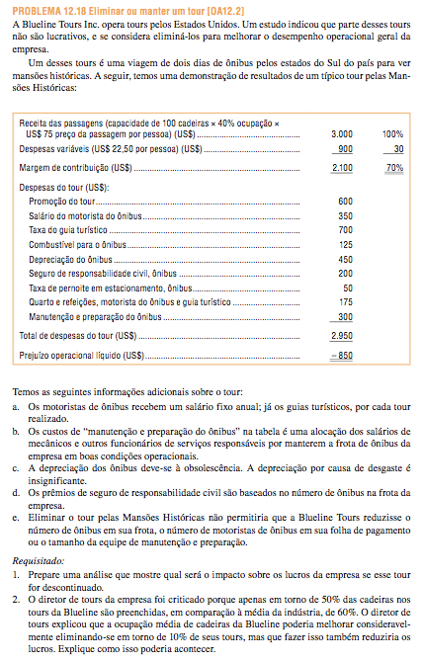

Receita das Passagens (100 cadeiras x 40% de ocupação x $75/pessoa) | 3,000.00
DV ($22,50/pessoa) | 900.00
MC | 2,100.00
Despesas do Tour
Promoção | 600.00
Salário do Motorista | 350.00
Taxa do Guia Turístico | 700.00
Combustivel | 125.00
Depreciacao | 450.00
Seguro | 200.00
Estacionamento | 50.00
Acomodações e Refeições | 175.00
Manutenção | 300.00
Total | 2,950.00
ROL | (850.00)

Margem de Contribuição Abdicada |  | (2,100.00)
Promoção | 600.00
Taxa do Guia Turístico | 700.00
Combustivel | 125.00
Estacionamento | 50.00
Acomodações e Refeições | 175.00 | 1,650.00
 |  | (450.00)

Não são relevantes para decisão:
Salário do Motorista
Depreciacao
Seguro
Manutenção

A meta de aumentar a ocupação média poderia ser realizado por queda passeios como a mansões históricas turnê com mais baixos do que a média ocupação de assento. Isto poderia reduzir os lucros em pelo menos duas formas. Em primeiro lugar, os passeios que são eliminados poderia ter margens de contribuição que exceder seus custos evitáveis (como no caso do "mansões históricas" tour na parte 1). Se assim for, então eliminando estes passeios reduziria a margem de contribuição total da empresa mais do que isso reduziria os custos totais, e os lucros cairia. Em segundo lugar, estes passeios pode estar agindo como "ímãs" que atraem os turistas para outros, passeios mais rentáveis.

12.20
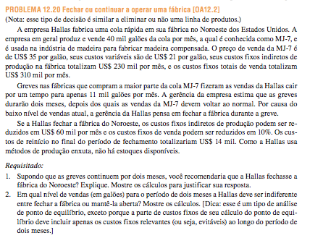

Producao (galões) | 40,000
Preço | 35.00
CV | 21.00
CF | 230,000.00
DF | 310,000.00

Vendas (galões) | 11,000

Redução CF | 60,000.00
Redução DF | 10%
Custos de Partida | 14,000.00

Análise p/ 2 Meses
MC Total Abdicada |  | (308,000.00)
Custos Evitados
Redução CF | 120,000.00
Redução DF | 62,000.00
(-) Custos Partida | (14,000.00) | 168,000.00
Resultado |  | (140,000.00)

Não, a empresa não deve fechar a planta; deve continuar a operar no nível reduzido de 11.000 litros produzidos e vendidos a cada mês. Encerramento irá resultar em uma maior perda de $ 140,000 ao longo do período de dois meses que se a empresa continua a operar. Outros fatores são a potencial perda de boa vontade entre os clientes que precisam de 11.000 litros de MJ-7 cada mês e os efeitos adversos sobre a moral dos funcionários. Ao fechar para baixo, as necessidades dos clientes não será cumprido (sem estoques estão na mão), e seus negócios podem ser perdidos permanentemente para outro fornecedor.

Variação em Custos - Parada | 168,000.00
MC unitária | 14.00

PE | 12,000 | EM DOIS MESES (6.000/mês)

Conferência:
 | Fa'brica Operando | Fábrica Parada
Vendas | 420,000.00 | 0.00
(-) CV | (252,000.00) | 0.00
MC | 168,000.00 | 0.00
(-) CF:
CIP | (460,000.00) | (340,000.00)
DF | (620,000.00) | (558,000.00)
Total CF | (1,080,000.00) | (898,000.00)
Custos Partida | 0.00 | (14,000.00)
Custos Fixos Totais | (1,080,000.00) | (912,000.00)
Variacao ROL | (912,000.00) | (912,000.00)

12.23
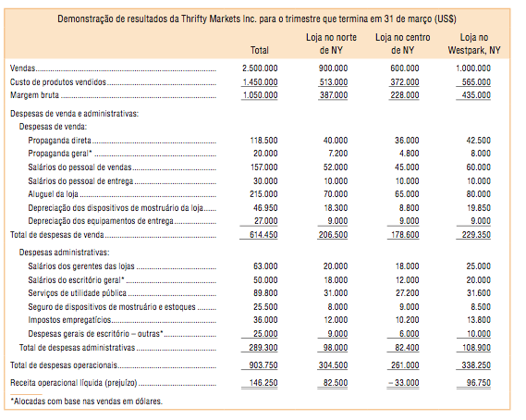
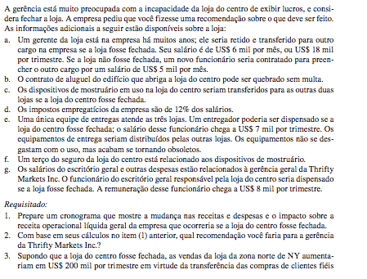
 | Total | Norte | Centro | Sul
Vendas | 2,500,000.00 | 900,000.00 | 600,000.00 | 1,000,000.00
CPV | 1,450,000.00 | 513,000.00 | 372,000.00 | 565,000.00
Margem Bruta | 1,050,000.00 | 387,000.00 | 228,000.00 | 435,000.00

Desp. Vendas
Propaganda direta | 118,500.00 | 40,000.00 | 36,000.00 | 42,500.00
Proaganda geral* | 20,000.00 | 7,200.00 | 4,800.00 | 8,000.00
Salários vendas | 157,000.00 | 52,000.00 | 45,000.00 | 60,000.00
Salários entregas | 30,000.00 | 10,000.00 | 10,000.00 | 10,000.00
Aluguel loja | 215,000.00 | 70,000.00 | 65,000.00 | 80,000.00
Depreciacao dispositivos mostruário | 46,950.00 | 18,300.00 | 8,800.00 | 19,850.00
Depreciaçao equiptos. Entrega | 27,000.00 | 9,000.00 | 9,000.00 | 9,000.00
Total | 614,450.00 | 206,500.00 | 178,600.00 | 229,350.00

Desp. Adm.
Salários gerentes lojas | 63,000.00 | 20,000.00 | 18,000.00 | 25,000.00
Salários escritório geral* | 50,000.00 | 18,000.00 | 12,000.00 | 20,000.00
Utilidades | 89,800.00 | 31,000.00 | 27,200.00 | 31,600.00
Seguro dispositivos mostruário/estoque | 25,500.00 | 8,000.00 | 9,000.00 | 8,500.00
Encargos trabalhistas | 36,000.00 | 12,000.00 | 10,200.00 | 13,800.00
Despesas gerais* | 25,000.00 | 9,000.00 | 6,000.00 | 10,000.00
Total | 289,300.00 | 98,000.00 | 82,400.00 | 108,900.00

Total Despesas Operacionais | 903,750.00 | 304,500.00 | 261,000.00 | 338,250.00

ROL | 146,250.00 | 82,500.00 | (33,000.00) | 96,750.00

Calculo da redução em encargos trabalhistas
Salários vendas | 45,000.00
Salários entregas | 7,000.00 | funcionário dispensado
Salários gerentes lojas | 15,000.00 | funcionário que deixará de ser contratado
Salários escritório geral | 8,000.00 | funcionário dispensado
Total | 75,000.00
Taxa de encargos trabalhistas | 12.0%
Encargos trabalhistas | 9,000.00

Margem Bruta Abdicada |  | (228,000.00)
(-) Custos Evitados
Propaganda direta | 36,000.00
Salários vendas | 45,000.00
Salários entregas | 7,000.00
Aluguel loja | 65,000.00
Salários gerentes lojas | 15,000.00
Salários escritório geral | 8,000.00
Utilidades | 27,200.00
Seguro dispositivos mostruário/estoque | 6,000.00
Encargos trabalhistas | 9,000.00 | 218,200.00
Variação ROL |  | (9,800.00)

Ou seja, a loja não deve ser fechada. Se a loja for fechada, a ROL global será reduzida em $ 9.800 por trimestre.

Margem Bruta Abdicada | (228,000.00)
Margem Bruta Transferida para Norte | 86,000.00
Perda Líquida na Margem Bruta | (142,000.00)
Custos Evitados | 218,200.00
Variação ROL | 76,200.00

Ou seja, nesse caso, a loja deve ser fechada. Se a loja for fechada, a ROL global aumentará em $ 73.200 por trimestre.

